Dashboard
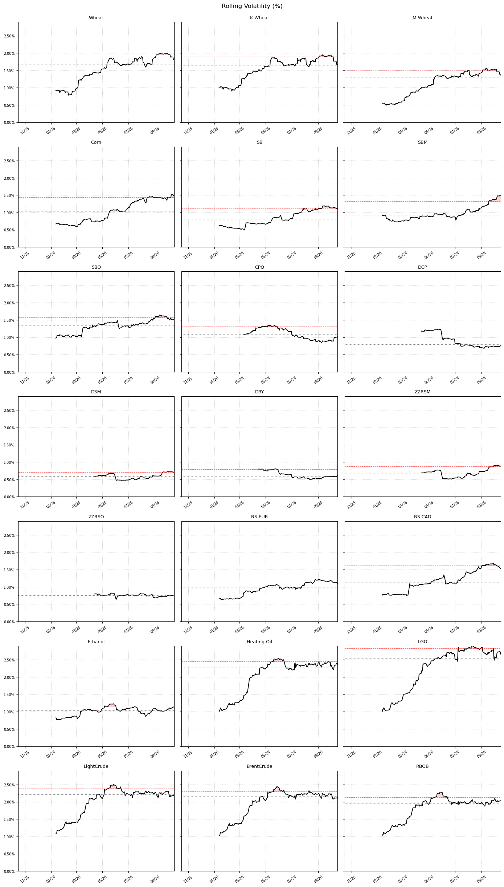
n=60 |  |  |  | % |  | Base Unit |  | $/MT
Unit | Commodity | Mean | σ | Z_95 | Z_99 | Z_95 | Z_99 | Z_95 | Z_99
c/bu | Wheat | -0.16% | 1.81% | 2.97% | 4.21% | 20.97 | 29.65 | 7.70 | 10.89
c/bu | Kansas Wheat | -0.19% | 1.66% | 2.73% | 3.85% | 20.83 | 29.46 | 7.65 | 10.82
$/bu | Minneapolis Wheat | -0.19% | 1.38% | 2.26% | 3.20% | 0.17 | 0.23 | 6.07 | 8.59
c/bu | Corn | -0.02% | 1.50% | 2.46% | 3.48% | 12.27 | 17.35 | 4.83 | 6.83
c/bu | Soy | 0.03% | 1.12% | 1.85% | 2.61% | 23.42 | 33.12 | 8.60 | 12.17
$/st | SBM | 0.15% | 1.47% | 2.42% | 3.43% | 8.50 | 12.02 | 9.36 | 13.24
c/lb | SBO | -0.16% | 1.49% | 2.45% | 3.46% | 1.71 | 2.42 | 37.67 | 53.28
myr/MT | CPO | 0.03% | 0.99% | 1.63% | 2.31% | 77.90 | 110.17 | 18.77 | 26.55
cny/MT | DCE Palm | 0.00% | 0.81% | 1.33% | 1.88% | 131.40 | 185.84 | 18.45 | 26.10
cny/MT | DCE Meal | 0.10% | 0.75% | 1.24% | 1.75% | 40.85 | 57.77 | 5.74 | 8.11
cny/MT | DCE BO | 0.06% | 0.63% | 1.04% | 1.46% | 91.62 | 129.58 | 12.87 | 18.20
cny/MT | ZZ RSM | 0.07% | 0.92% | 1.51% | 2.14% | 35.27 | 49.88 | 4.95 | 7.01
cny/MT | ZZ RSO | 0.09% | 0.77% | 1.27% | 1.79% | 128.53 | 181.78 | 18.05 | 25.53
eur/MT | Matif RS | 0.01% | 1.09% | 1.79% | 2.53% | 9.67 | 13.67 | 11.18 | 15.81
cad/MT | ICE RS | 0.06% | 1.62% | 2.67% | 3.78% | 21.89 | 30.97 | 15.62 | 22.10
$/gal | Ethanol | 0.18% | 1.12% | 1.85% | 2.62% | 0.04 | 0.05 | 12.76 | 18.04
$/gal | Heating Oil | 0.46% | 2.42% | 3.98% | 5.63% | 0.16 | 0.23 | 51.02 | 72.16 | `
$/MT | ICE GO | 0.55% | 2.66% | 4.38% | 6.20% | 53.29 | 75.36 | 53.29 | 75.36
$/bl | Light Crude | 0.38% | 2.21% | 3.64% | 5.15% | 3.04 | 4.30 | 22.76 | 32.18
$/bl | Brent Crude | 0.43% | 2.13% | 3.51% | 4.96% | 3.08 | 4.36 | 23.06 | 32.61
$/bl | RBOB | 0.28% | 2.05% | 3.37% | 4.76% | 0.09 | 0.13 | 32.93 | 46.58

